Sheet1
2026年38中北校春节慰问品采购清单
序号 | 品名 | 规格 | 价格（元） |  | 数量 | 总价
1 | 圣上壹品 御品有机五常大米 | 5kg | 164 | 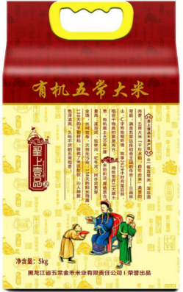 | 176 | 28864
2 | 圣上壹品 皇家 | 5kg | 120 | 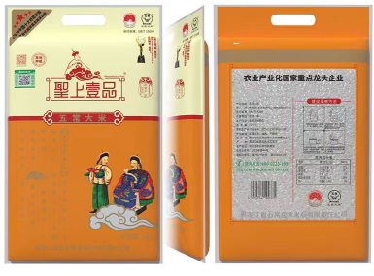 | 176 | 21120
3 | 胡姬花 古法小榨花生油5L 花生油 | 5L | 169 |  | 176 | 29744
4 | 鲁花 5S压榨一级花生油5L 花生油 | 5L | 159 | 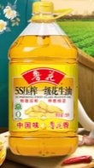 | 176 | 27984
5 | 燕之坊 全家礼礼盒 藕粉/麦片/冲饮品 | 1000g | 150 | 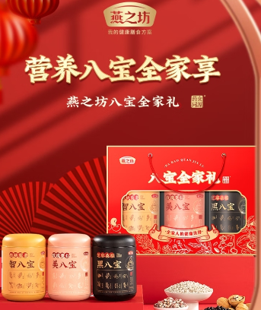 | 176 | 26400
6 | 伊利安慕希200g*10瓶装酸奶芝士波波球味 酸奶 | 1箱 | 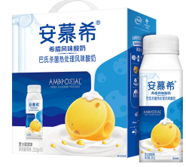 88 |  | 176 | 15488
7 | 洽洽 每日坚果780g 山核桃/坚果/炒货 | 1箱 | 150 | 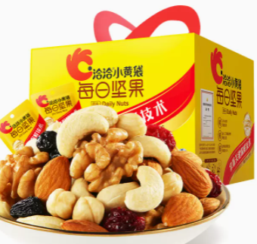 | 176 | 26400
 |  |  | 1000 |  | 176 | 176000
要求：供应商在合肥市区有不得少于五家的有规模的连锁店.

